外部設計書
外部設計書 |  |  |  |  |  | 画面名 |  | カレンダー |  |  |  | 作成者 | 久保 |  |  | 更新者 | 久保
 |  |  |  |  |  | システム名 |  | syuudeen |  |  |  | 作成日 | 2023-06-08 |  |  | 更新日 | 2023-06-09
 |  |  |  |  |  | 備考

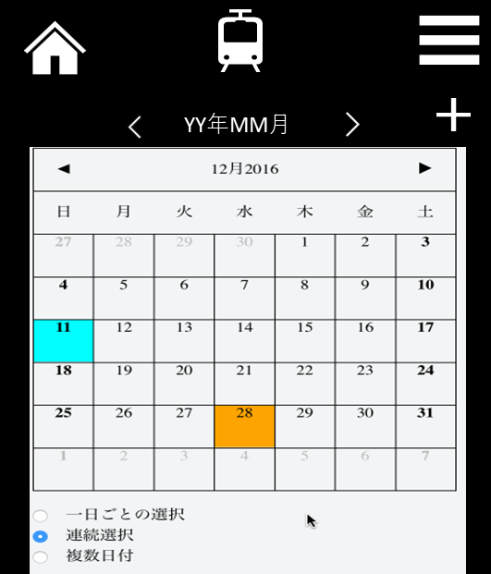
 | 画面設計
1
2
3
4
５
６

７

 | 機能設計
 |  |  |  | ページロード
 |  |  |  | ロード時に以下の処理を実行する。
 |  |  |  | 4.「年月表示」の脇にある「＜」をタップすると、前の月のカレンダーを表示。「＞」をタップすると、次の月のカレンダーを表示。

 |  |  |  | 5.「移動ボタン」
 |  |  |  | ・「＜」をタップすると、前の月に移動する。
 |  |  |  | ・「＞」をタップすると、次の月に移動する。

 |  |  |  | 6.「追加ボタン」をタップすると、カレンダー登録画面に遷移。

 |  |  |  | 7.「カレンダー表示」
 |  |  |  | 日付をタップすると、日付詳細画面に遷移。
 |  |  |  | 予定がある日に印をつける（●を付ける）

 |  |  |  | 「１.ホームボタン」をタップした時
 |  |  |  | ホームに戻る

 |  |  |  | 「２．ロゴ」

 |  |  |  | 「3.ハンバーガーメニュー」をタップした時
 |  |  |  | メニュー欄が表示される
 |  |  |  | ・最寄り駅変更
 |  |  |  | ・カレンダー
 |  |  |  | ※タップするとそれぞれの画面に遷移する

 | 項目定義書

 | No |  | 物理名 |  | 論理名 |  | 画面型 |  | データ型 | min | max | DBテーブル |  | DBカラム | 備考
 |  | 1 | home |  | ホームボタン |  | link
 |  | 2 | logo |  | ロゴ |  | image
 |  | 3 | menu |  | ハンバーガーメニュー |  | link
 |  | 4 | yearmonth |  | 年月表示 |  | label |  | String
 |  | 5 | move |  | 移動ボタン |  | button
 |  | 6 | add |  | 追加ボタン |  | submit
 |  | 7 | calendar |  | カレンダー表示 |  | label |  |  |  |  |  |  |  | 日付部分をタップすると、日付詳細画面に遷移。

